DATA_VIGA
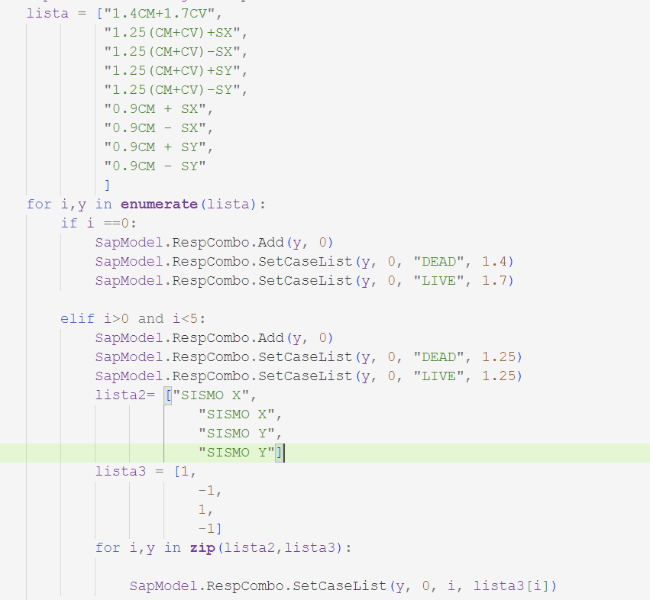
DN | VIGAS | V.BASE | V.ALTURA
VIGA 1 | VIGA 1 0.25 X 0.4 | 0.25 m | 0.40 m
VIGA 2 | VIGA 2 0.3 X 0.45 | 0.30 m | 0.45 m
COLUMNA 2 | COLUMNA 2 0.35 X 0.35 | 0.35 m | 0.35 m
VIGA 4 | VIGA 4 0.35 X 0.6 | 0.35 m | 0.60 m
VIGA 5 | VIGA 5 0.2 X 0.2 | 0.20 m | 0.20 m
VIGA 6 | VIGA 6 0.1 X 0.1 | 0.10 m | 0.10 m | MURO X 1
VIGA 7 | VIGA 7 0.1 X 0.15 | 0.10 m | 0.15 m | MURO X 2
VIGA 8 | VIGA 8 0.4 X 0.6 | 0.40 m | 0.60 m | MURO X 3
VIGA 9 | VIGA 9 0.4 X 0.6 | 0.40 m | 0.60 m | MURO X 4
VIGA 10 | VIGA 10 0.4 X 0.6 | 0.40 m | 0.60 m | MURO X 5
 |  |  |  | MURO X 6
 |  |  |  | MURO X 7
 |  |  |  | MURO X 8
 |  |  |  | MURO X 9
 |  |  |  | MURO X 10
 |  |  |  | MURO X 11
 |  |  |  | MURO X 12
 |  |  |  | MURO X 13
 |  |  |  | MURO X 14
 |  |  |  | MURO X 15
 |  |  |  | MURO X 16
 |  |  |  | MURO X 17
 |  |  |  | MURO X 18
 |  |  |  | MURO X 19
 |  |  |  | MURO X 20
 |  |  |  | MURO X 21
 |  |  |  | MURO X 22
 |  |  |  | MURO X 23
 |  |  |  | MURO X 24
 |  |  |  | MURO X 25
 |  |  |  | MURO X 26
 |  |  |  | MURO X 27
 |  |  |  | MURO X 28
 |  |  |  | MURO X 29
 |  |  |  | MURO X 30

